Suite de pruebas
CASOS DE PRUEBAS - PETPRICE |  |  |  |  |  |  |  |  | OK
No | Caso de prueba | Prioridad | Precondiciones | Datos de entrada | Pasos | Resultados Esperado | Resultado Obtenido | Estado prueba | FALLO
AREA FUNCIONAL: Crear Cuenta
C.U 1 | Crear cuenta dentro de la app | Alta | El usuario debe ingresar sus credenciales para registrarse en el sistema. | Nombre de Usuario: Correo Electronico: Num. de Telefono: Contraseña: | Login > Crear Cuenta | El usuario logra crear su cuenta correctamente, entrando a la ventana de Iniciar Sesión. | 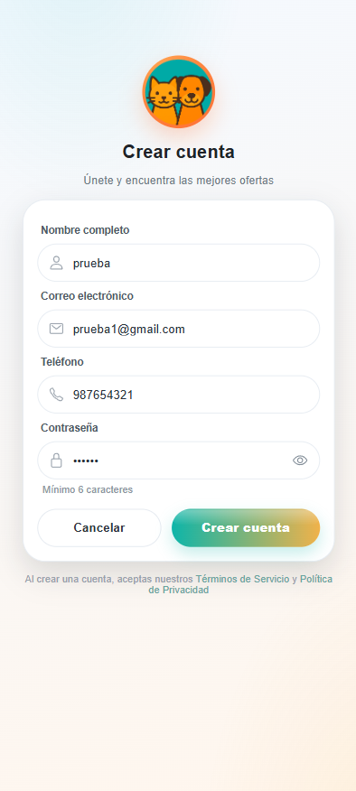 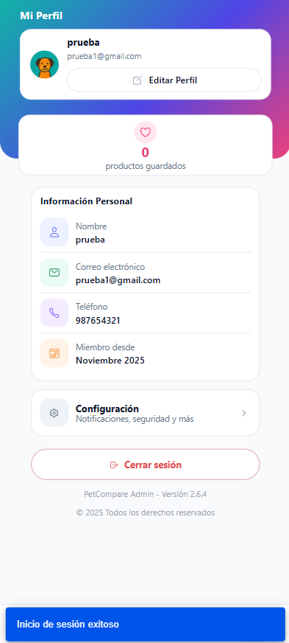 | OK
 | Validaciones al momento de Crear cuenta dentro de la app | Alta | El usuario debe ingresar sus credenciales en algunos campos para no registrarse en el sistema. | Nombre de Usuario: Correo Electronico: Num. de Telefono: Contraseña: | Login > Crear Cuenta | El sistema deniega la creacion de cuentra. | 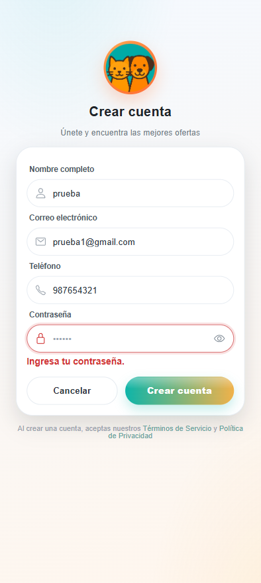 | OK
AREA FUNCIONAL: Iniciar Sesión
C.U 2 | Iniciar sesión dentro de la app | Alta | El usuario debe ingresar las credenciales ya registradas para entrar en el sistema. | Usuario: Contraseña: | Login | El usuario logra entrar al sistema correctamente, entrando a la ventana de su perfil de usuario. | 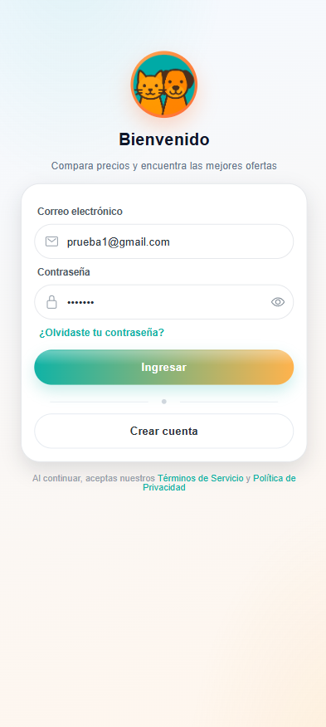 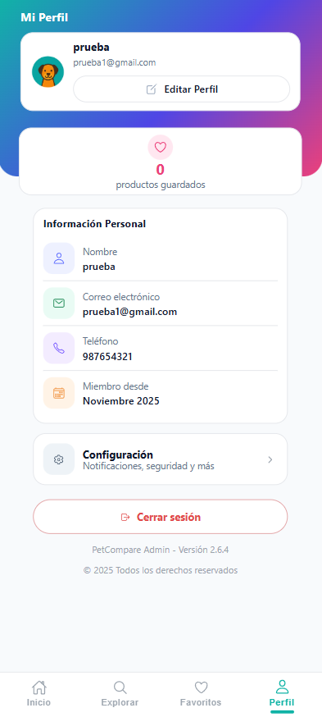 | OK
 | Validaciones al momento de Iniciar sesión dentro de la app | Alta | El usuario debe ingresar con credenciales que no se encuentran registradas o que esten incompletas en el sistema. | Usuario: Contraseña: | Login | El sistema deniega la entrada. | 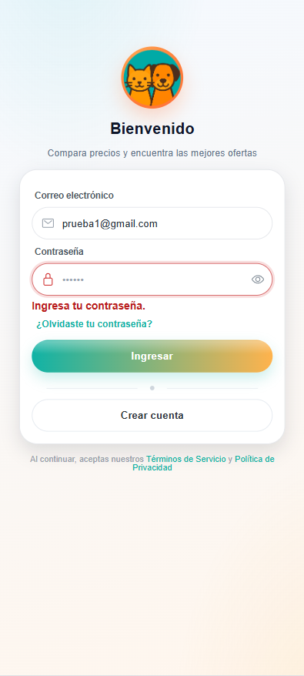 | OK
AREA FUNCIONAL: Recuperar Contraseña
C.U 3 | Recuperar Contraseña dentro de la app | Alta | El usuario debe ingresar un correo electronico ya registrado para enviar mensaje de recuperacion. | Correo Electronico: | Login > Recuperar Contraseña | El usuario logra recuperar el acceso a su cuenta con su nueva contraseña ya ingresada en el sistema. | 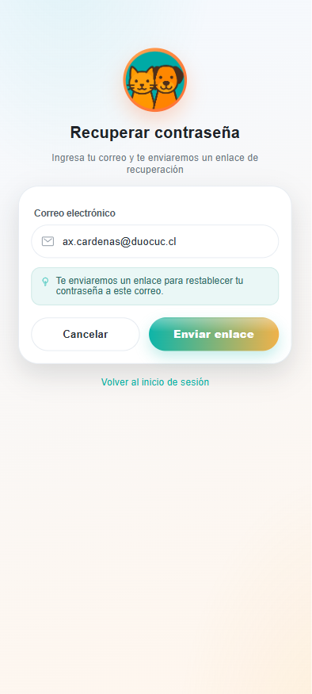 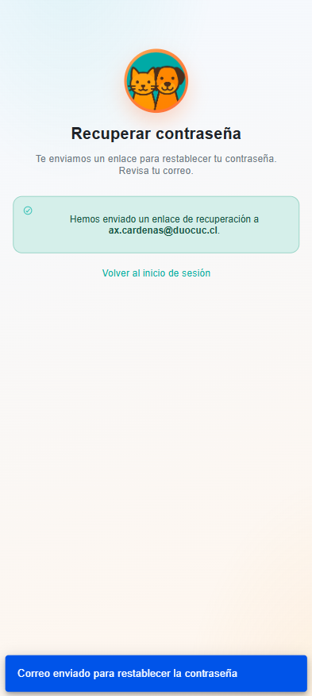 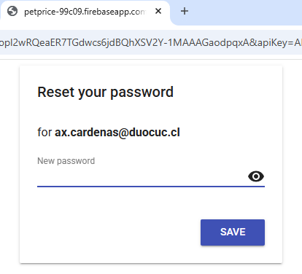 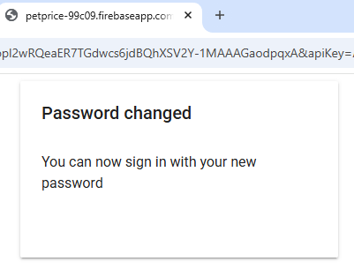 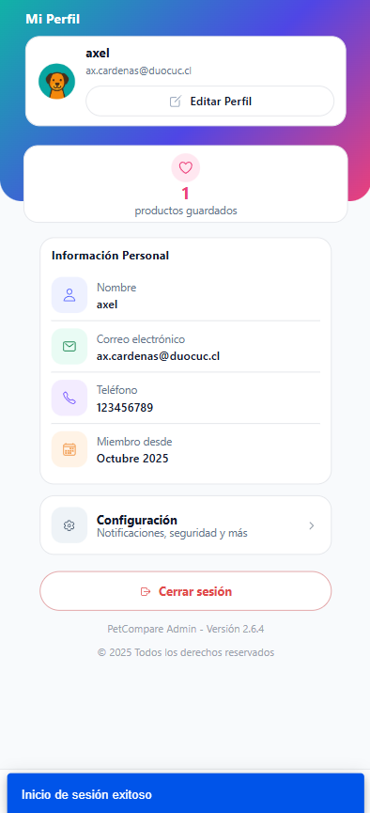 | OK
 | Validaciones al momento de Recuperar Contraseña dentro de la app | Alta | El usuario debe ingresar un correo electronico no registrado en el sistema. | Correo Electronico: | Login > Recuperar Contraseña | El sistema deniega la recuperacion de la contraseña. | 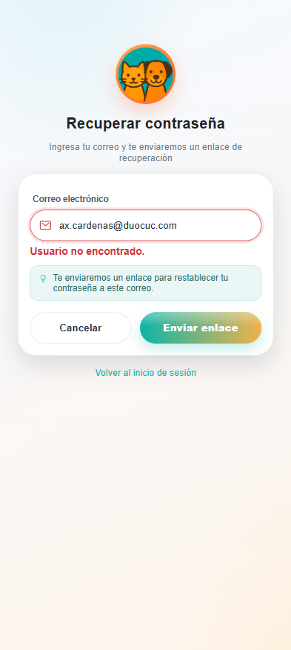 | OK
AREA FUNCIONAL: Buscar Producto
C.U 4 | Buscar Producto dentro de la app | Alta | El usuario sin necesidad de estar logeado puede ver los productos existentes que contiene el sistema. | Ninguno | Buscar | El usuario logra visualizar los productos existentes en el sistema. | 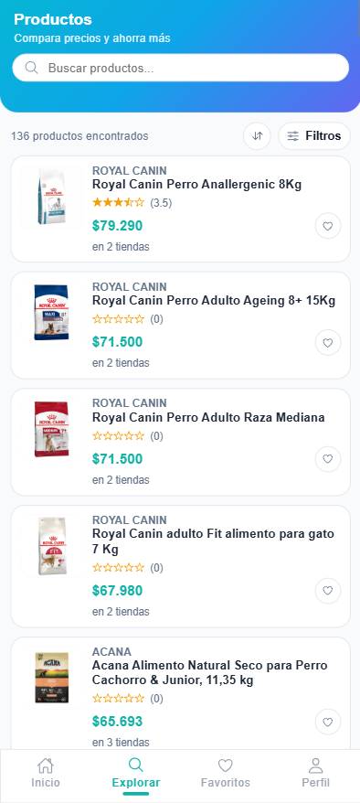 | OK
 | Validaciones al momento de Buscar Producto dentro de la app | Alta | El usuario sin necesidad de estar logeado puede ver que no hay productos existentes en la app. | Ninguno | Buscar | El sistema mostrara mensaje: No se encontraron productos. | 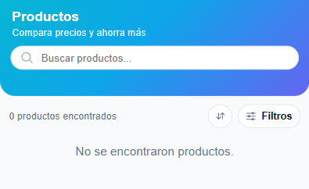 | OK
AREA FUNCIONAL: Comparar Precio
C.U 7 | Comparar Precio dentro de la app | Alta | El usuario sin necesidad de estar logeado puede ver el detalle del producto seleccionado que contiene el sistema. | Seleccionar producto | Buscar > Detalle del producto | El usuario logra visualizar el detalle del producto seleccionado que contiene el sistema. | 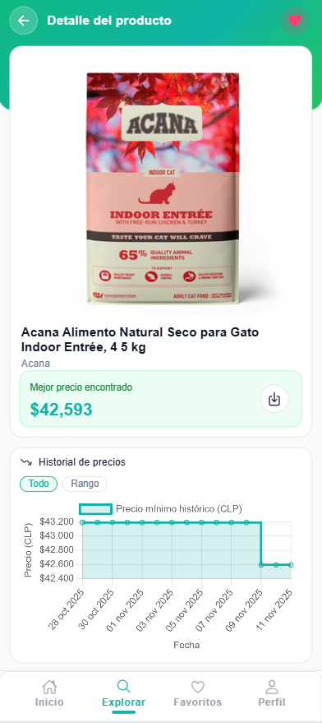 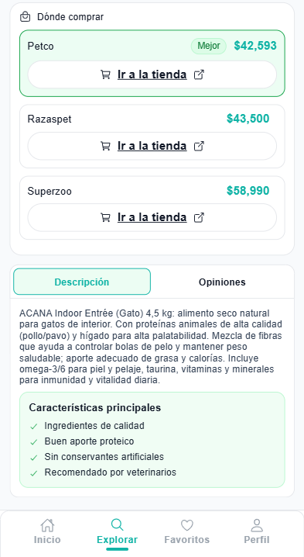 | OK
 | Validaciones al momento de Comparar Precio dentro de la app | Alta | Si no existe un producto previamente registrado en el sistema, el usuario no podra ver el detalle del producto seleccionado. | Ninguno | Buscar | El sistema deniega la entrada. |  | OK
AREA FUNCIONAL : Gestión de Usuarios (Administrador)
C.U 12 | Boton de menu "Gestionar Usuarios" | alta | Al clickear en "Gestionar Usuarios" entraras en la gestion de los usuario que estan en el sistema. | Nombre de Usuario: Correo Electronico: Num. de Telefono: | Login > Perfil > Gestionar Usuarios | Ingresar a la interfaz de "Gestionar Usuarios" | 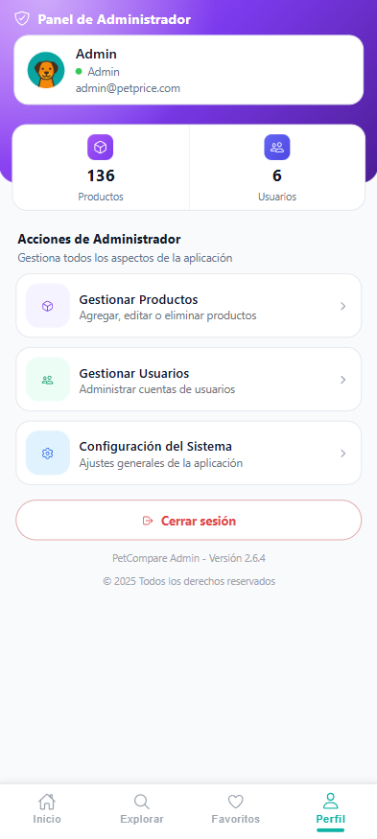 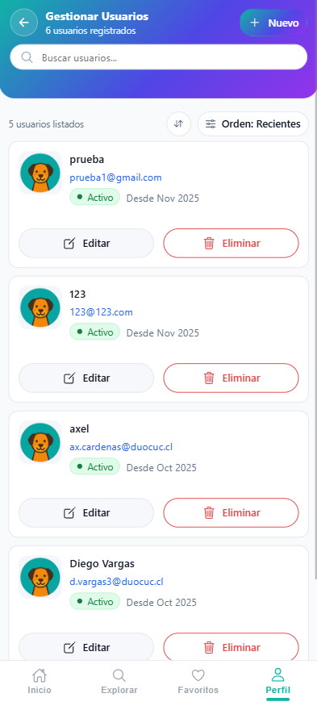 | OK
 | Botón "Crear Nuevo Usuario (+)" en "Gestionar Usuarios". | alta | Puedes “Crear Nuevo Usuario” a traves de los campos "nombre", "E-mail", "num. telefono" y “password” para poder generar nuevos usuarios en el sistema. | Nombre de Usuario: Correo Electronico: Num. de Telefono: Contraseña: | Login > Perfil > Gestionar Usuarios > Crear Nuevo Usuario (+) | Tras clickear el boton "Agregar Usuario", se generara nuevos datos y guardara los datos. | 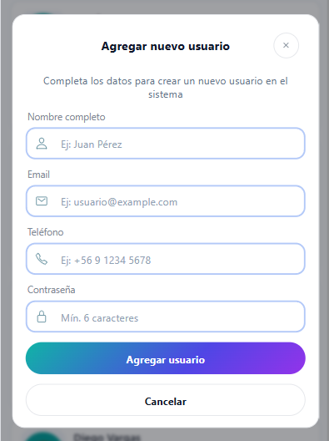 | OK
 | Barra "Buscar" en "Gestionar Usuarios". | alta | Puede “Buscar” a traves del campos "nombre" y "E-mail". | Nombre: E-mail: | Login > Perfil > Gestionar Usuarios > Buscar | Tras ingresar un usuario existente en la barra de "Buscar" lograras encontrarlo sin ningun problema. | 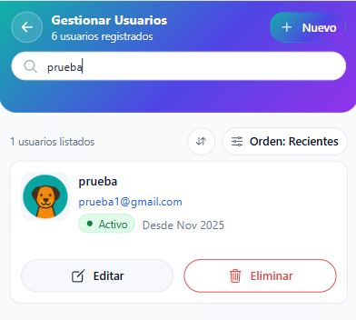 | OK
 | Botón "Editar Usuario" en "Gestionar Usuarios". | alta | Puedes “Editar Usuario” a traves de los campos "nombre", "E-mail" y "num. telefono". | Nombre: E-mail: Num. telefono: | Login > Perfil > Gestionar Usuarios > Editar Usuario | Tras clickear el boton "Guardar" confirmas los cambios y editara al usuario seleccionado. | 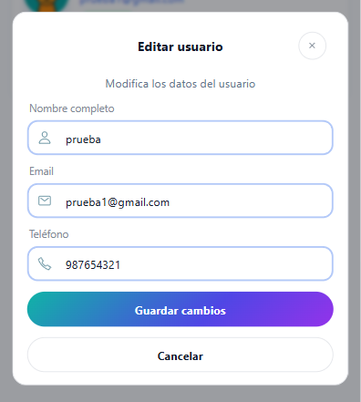 | OK
 | Botón "Borrar Usuario" en "Gestionar Usuarios". | alta | Puedes “Borrar Usuario” a traves de los campos "nombre", "E-mail", "num. telefono" y “password” para quitarlo del sistema. | Nombre de Usuario: Correo Electronico: Num. de Telefono: Contraseña: | Login > Perfil > Gestionar Usuarios > Borrar Usuario | Tras clickear el boton "Eliminar" confirmas la eliminacion y retirara al usuario del sistema. | 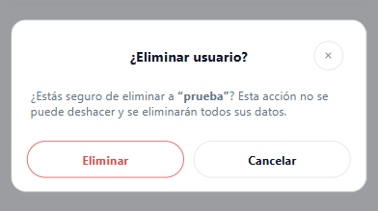 | OK
AREA FUNCIONAL : Gestionar Productos (Administrador)
C.U 13 | Boton de menu "Gestionar Productos" | alta | Al clickear en "Gestionar Productos" entraras en la gestion de productos que estan en el sistema. | Nombre de Producto: Marca: Precio: | Login > Perfil > Gestionar Productos | Ingresar a la interfaz de "Gestionar Productos" | 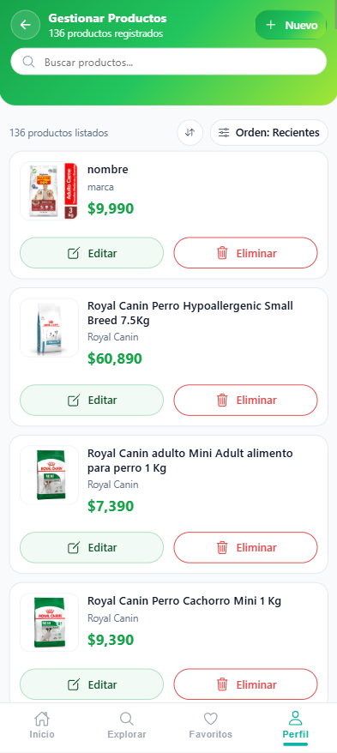 | OK
 | Botón "Crear Nuevo Producto (+)" en "Gestionar Productos". | alta | Puedes “Crear Nuevo Producto” a traves de los campos "nombre", "marca", "precio", "categoria", "descripcion", "tienda" "url tienda y “url img” para poder generar nuevos productos en el sistema. | Nombre de Producto: Marca: Precio: Descripcion: categoria: Tienda: url tienda: URL img: | Login > Perfil > Gestionar Productos > Crear Nuevo Producto (+) | Tras clickear el boton "Agregar Producto", se generara nuevos datos y guardara los datos. | 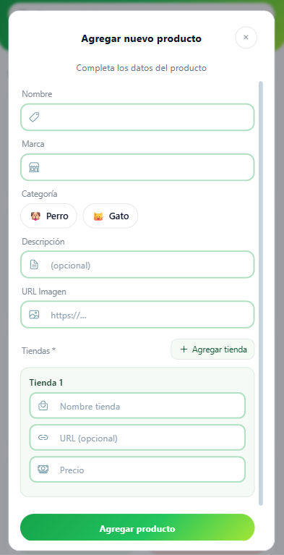 | OK
 | Barra "Buscar" en "Gestionar Productos". | alta | Puede “Buscar” a traves del campos "nombre" y "marca". | Nombre de Producto: Marca: | Login > Perfil > Gestionar Productos > Buscar | Tras ingresar un producto existente en la barra de "Buscar" lograras encontrarlo sin ningun problema. | 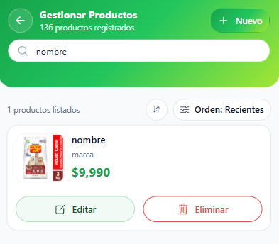 | OK
 | Botón "Editar Producto" en "Gestionar Productos". | alta | Puedes “Editar Producto” a traves de los campos "nombre", "marca", "precio", "descripcion", "categoria", "tienda", "url tienda" y “url img”. | Nombre de Producto: Marca: Precio: Descripcion: categoria: Tienda: url tienda: URL img: | Login > Perfil > Gestionar Productos > Editar Producto | Tras clickear el boton "Guardar" confirmas los cambios y editara el producto seleccionado. | 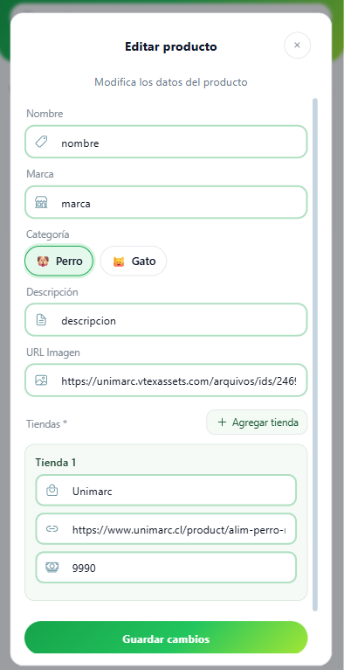 | OK
 | Botón "Borrar Producto" en "Gestionar Productos". | alta | Puedes “Borrar Producto” a traves de los campos "nombre", "marca", "precio", "descripcion", "tienda" y “url img”. | Nombre de Producto: Marca: Precio: Descripcion: Tienda: URL img: | Login > Perfil > Gestionar Productos > Borrar Producto | Tras clickear el boton "Eliminar" confirmas la eliminacion y retirara el producto del sistema. | 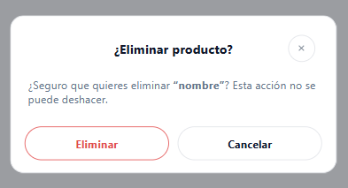 | OK
AREA FUNCIONAL: Guardar Producto en Favoritos
C.U 6 | Guardar producto en "favoritos". | alta | El usuario debe estar loguedo con sus credenciales y seleccionar un producto. | Seleccionar Producto | Login > Detalle Producto > Guardar Producto en Favoritos | Tras seleccionar el icono de corazon en el detalle producto el producto seleccionado quede guardado en favoritos. | 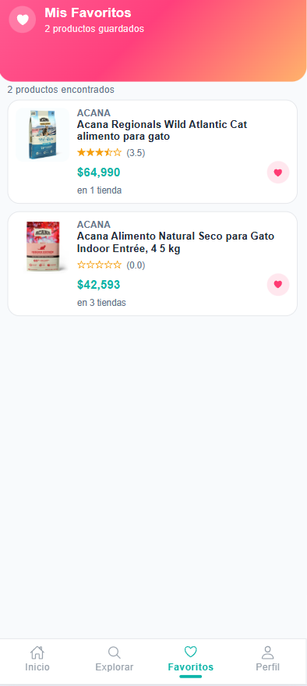 | OK
 | Validaciones al momento de Guardar producto en favoritos | alta | Si el usuario no esta registrado en el sistema, el usuario no podra ver la pagina de producto favoritos. | Ninguno | Ingresar a favoritos | El sistema deniega la entrada. | 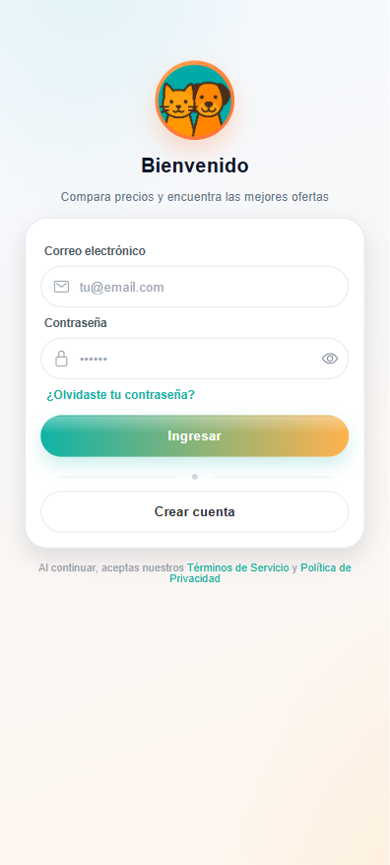 | OK
AREA FUNCIONAL: Agregar Reseñas / Opiniones
C.U 10 | Agregar Opinion / Reseña de un producto. | alta | El usuario debe de estar logeado para poder agregar una Opinion / Reseña de un producto seleccionado que contiene el sistema. | Seleccionar Producto | Login > Detalle Producto > Agregar Opinion / Reseña | Tras agregar una Opinion / Reseña en el detalle producto el producto seleccionado esta Opnion / Reseña pueda ser vista por todos los usuarios. | 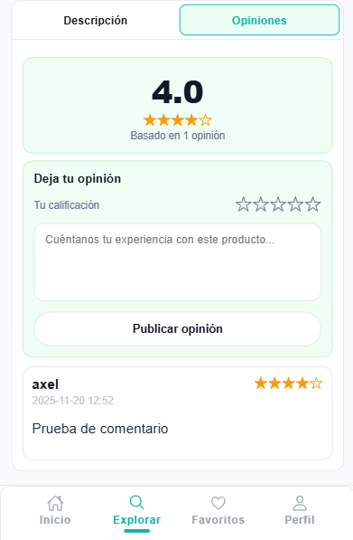 | OK
 | Validaciones al momento de Agregar una Opinion / Reseña | alta | Si el usuario no esta registrado en el sistema, el usuario no podra agregar una Opinion / Reseña. | Seleccionar Producto | Detalle Producto > Agregar Opinion / Reseña | El sistema deniega al usuario el Agregar Opinion / Reseña. | 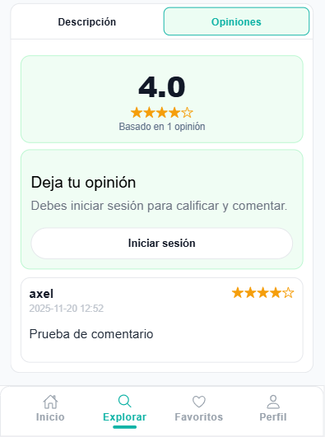 | OK
AREA FUNCIONAL: Ver Reseñas / Opiniones
C.U 8 | Ver Opinion / Reseña de un producto. | alta | El usuario sin necesidad de estar logeado puede ver las Opiniones / Reseñas de un producto seleccionado que contiene el sistema. | Seleccionar Producto | Detalle Producto > Ver Opinion / Reseña | El usuario logra visualizar las Opiniones / Reseñas de un producto seleccionado que contiene el sistema. | 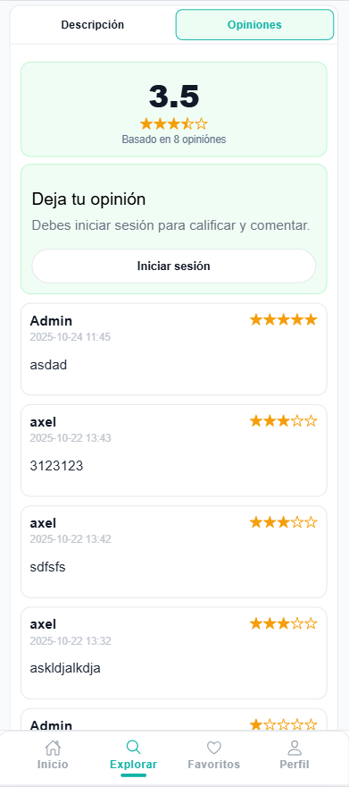 | OK
 | Validaciones al momento de Ver una Opinion / Reseña | alta | Si no existe una Opinion / Reseña de producto previamente seleccionado, el usuario no podra ver Opinione / Reseñas de ese producto. | Seleccionar Producto | Detalle Producto > Ver Opinion / Reseña | El sistema no muestra al usuario Opiniones / Reseñas. | 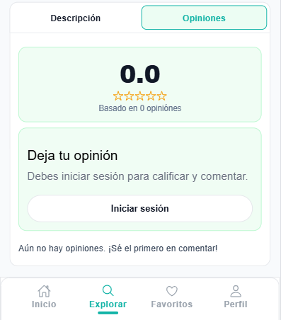 | OK
AREA FUNCIONAL: Visualizar Historial de Precios
C.U 9 | Visualizar Historico de Precios | alta | El usuario sin necesidad de estar logeado puede ver el Historico de Precios dentro del detalle del producto seleccionado que contiene el sistema. | Seleccionar Producto | Detalle Producto > Visualizar Historico de Precios | El usuario logra visualizar los Precios Historicos de un producto seleccionado que contiene el sistema. |  | OK
 | Validaciones al momento de Visualizar el Historico de Precios | alta | El usuario sin necesidad de estar logeado puede ver que no hay un Historico de precios de un producto seleccionado. | Seleccionar Producto | Detalle Producto > Visualizar Historico de Precios | El sistema muestra el detalle del producto seleccionado pero no muestra historico de precios . | 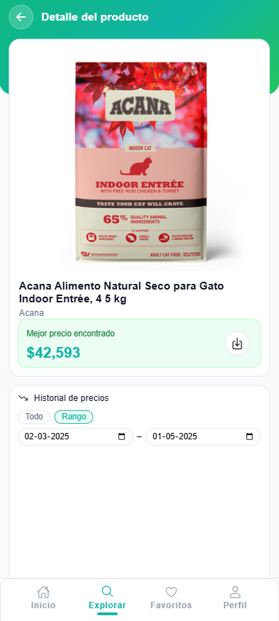 | OK
AREA FUNCIONAL: Notificar Baja de Precios
C.U 11 | Recibir Notificaciones de Baja de Precios | alta | El usuario debe de estar logeado, tener un producto en favoritos y permitir las notificaciones para poder recibir notificaciones de baja de precio. | Permitir Notificaciones | Login > Detalle Producto > Guardar Producto en Favoritos > Perfil > Configuraciones | El sistema envia una notificacion cuando el producto guardado en favoritos baja de precio. |  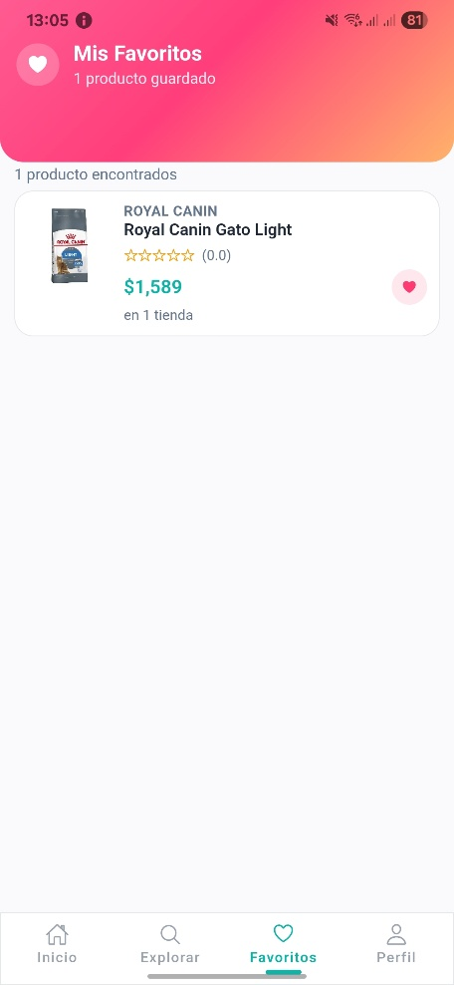 | OK
 | Validaciones al momento de recibir Notificaciones de Baja de Precio | alta | El usuario debe de estar logeado, tener un producto en favoritos y no permitir las notificaciones para poder recibir notificaciones de baja de precio. | no Permitir Notificaciones | Login > Detalle Producto > Guardar Producto en Favoritos > Perfil > Configuraciones | El sistema no envia una notificacion cuando el producto guardado en favoritos baja de precio. |  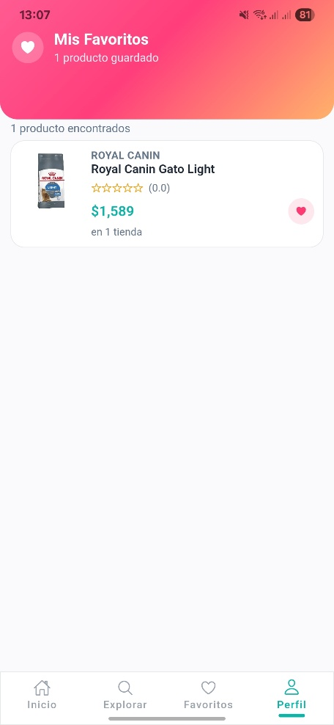 | OK
AREA FUNCIONAL: Exportar Reporte
C.U 5 | Exportar Reporte | alta | El usuario sin necesidad de estar logeado puede ver el detalle del producto seleccionado que contiene el sistema y permite exportar reporte. | Seleccionar Producto | Login > Detalle Producto > Exportar Reporte | El sistema permite al usuario exportar un reporte de un producto seleccionado. | 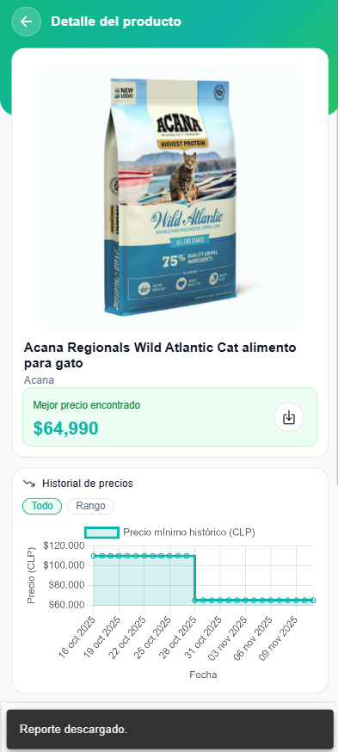 | OK
 | Validaciones al momento de exportar reporte | alta | El usuario sin necesidad de estar logeado puede ver el detalle del producto pero si este no existe no se podra exportar el reporte de este. | Ninguno | Buscar | El sistema no muestra ningun producto. |  | OK
AREA FUNCIONAL: Analizar Variaciones de Precios
C.U 14 | Analizar Variaciones de Precios | alta | El usuario sin necesidad de estar logeado puede ver el analisis de variaciones de precio en el reporte de un producto seleccionado que contiene el sistema. | Seleccionar Producto | Login > Detalle Producto > Exportar Reporte > Analizar Variaciones de Precio | El sistema al exportar un reporte de un producto seleccionado muestra en este variaciones en el precio tales como precio minimo, maximo y promedio. | 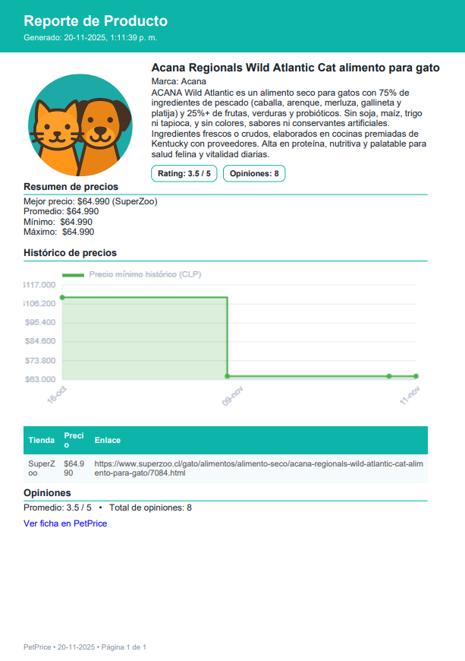 | OK
 | Validaciones al momento de analizar variaciones de precio | alta | El usuario sin necesidad de estar logeado no puede ver el analisis de variaciones de precio en el reporte de un producto seleccionado que contiene el sistema debido a que este no posee ningun campo de precio. | Seleccionar Producto | Login > Detalle Producto > Exportar Reporte > Analizar Variaciones de Precio | El sistema al exportar un reporte de un producto seleccionado no muestra en este las variaciones en el precio. | 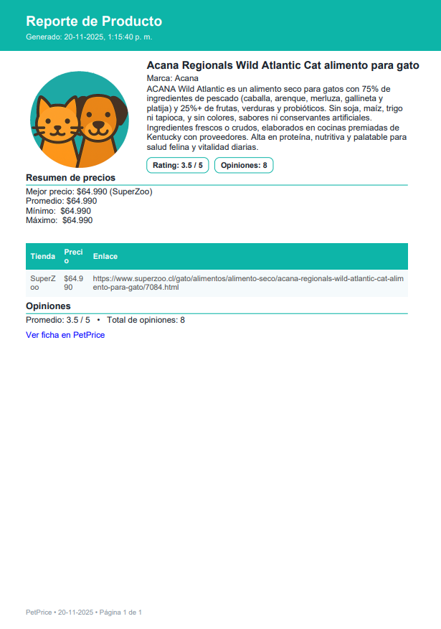 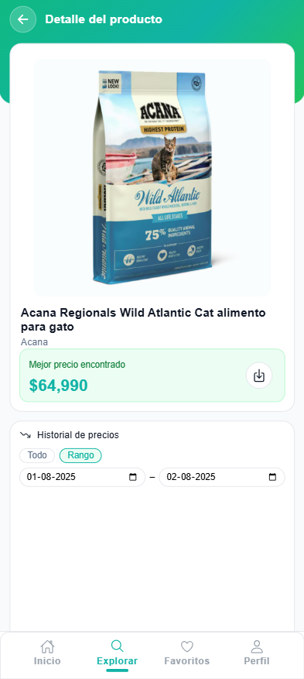 | OK

